상품제안서
[액센] BS80 TWS 불멍 블루투스스피커 | 상품코드: F31222

 |  |  |  |  |  |  | 02-412-0044 | www.easy1.co.kr
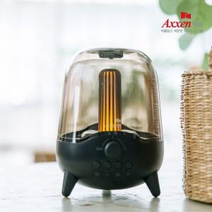

【상세/제작정보】 | <p>1박스 입수 수량 - 20개</p><p>레이저인쇄 통합 40,000원,&nbsp; 칼라인쇄 통합 50,000원&nbsp;</p>

【인쇄/포장옵션】 | 레이저, 풀칼라 / 포장지포장

【공급단가】 | 수량 | 50~ | 100~ | 500~ | 1,000~ | 2,000~
*VAT별도 | 단가 | 18,290원 | 18,000원 | 17,560원 | 17,120원 | 16,830원

【상품 URL】 | http://www.easy1.co.kr/src/goods_detail.php?gdno=31222

